상품제안서
에어포켓 미니선풍기 | 상품코드: S27049

 |  |  |  |  |  |  | 02-713-8555 | www.synergygift.co.kr
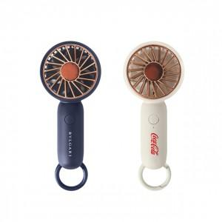 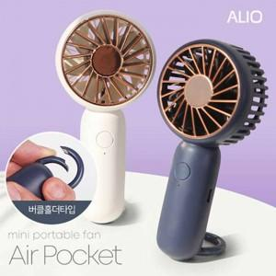

【상세/제작정보】 | 컴팩트한 사이즈, 버클홀더타입으로 편리한 휴대, 3단계 강력한 바람 핸드선풍기

【인쇄/포장옵션】 | 풀칼라, 풀칼라 양면 / 포장불가능

【공급단가】 | 수량 | 50~ | 100~ | 300~ | 1,000~ | 3,000~
*VAT별도 | 화이트 | 6,200원 | 6,050원 | 5,750원 | 5,550원 | 5,450원
 | 네이비 | 6,200원 | 6,050원 | 5,750원 | 5,550원 | 5,450원

【상품 URL】 | https://www.synergygift.co.kr:443/src/goods_detail.php?gdno=27049

